Perhitungan K-NN
Height | Weight | T-Shirt Size | Euclidian Distance dari H161, W61 | Height | Weight | T-Shirt Size | Euclidian Distance (Sorted) | Terlihat utk new Data ada 4 M dan 1 L
158 | 58 | M | 4.24 | 160 | 60 | M | 1.41 | maka clasifikasi new Data masuk M
158 | 59 | M | 3.61 | 163 | 61 | M | 2.00
158 | 63 | M | 3.61 | 160 | 59 | M | 2.24
160 | 59 | M | 2.24 | 163 | 60 | M | 2.24
160 | 60 | M | 1.41 | 160 | 64 | L | 3.16
163 | 60 | M | 2.24 | 158 | 59 | M | 3.61
163 | 61 | M | 2.00 | 158 | 63 | M | 3.61
160 | 64 | L | 3.16 | 163 | 64 | L | 3.61
163 | 64 | L | 3.61 | 165 | 61 | L | 4.00
165 | 61 | L | 4.00 | 165 | 62 | L | 4.12
165 | 62 | L | 4.12 | 158 | 58 | M | 4.24
165 | 65 | L | 5.66 | 165 | 65 | L | 5.66
168 | 62 | L | 7.07 | 168 | 62 | L | 7.07
168 | 63 | L | 7.28 | 168 | 63 | L | 7.28
168 | 66 | L | 8.60 | 168 | 66 | L | 8.60
170 | 63 | L | 9.22 | 170 | 63 | L | 9.22
170 | 64 | L | 9.49 | 170 | 64 | L | 9.49
170 | 68 | L | 11.40 | 170 | 68 | L | 11.40
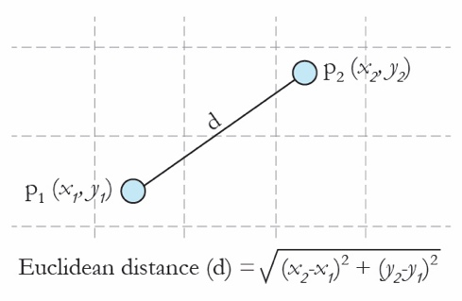

New Data
Height | Weight
161 | 61

Kalau k = 5 ... Cari 5 ED yang terkecil, dengan cara mengurutkan berdasarkan ED dari yg terkecil

